Graf č. 1
 | Graf č. 1
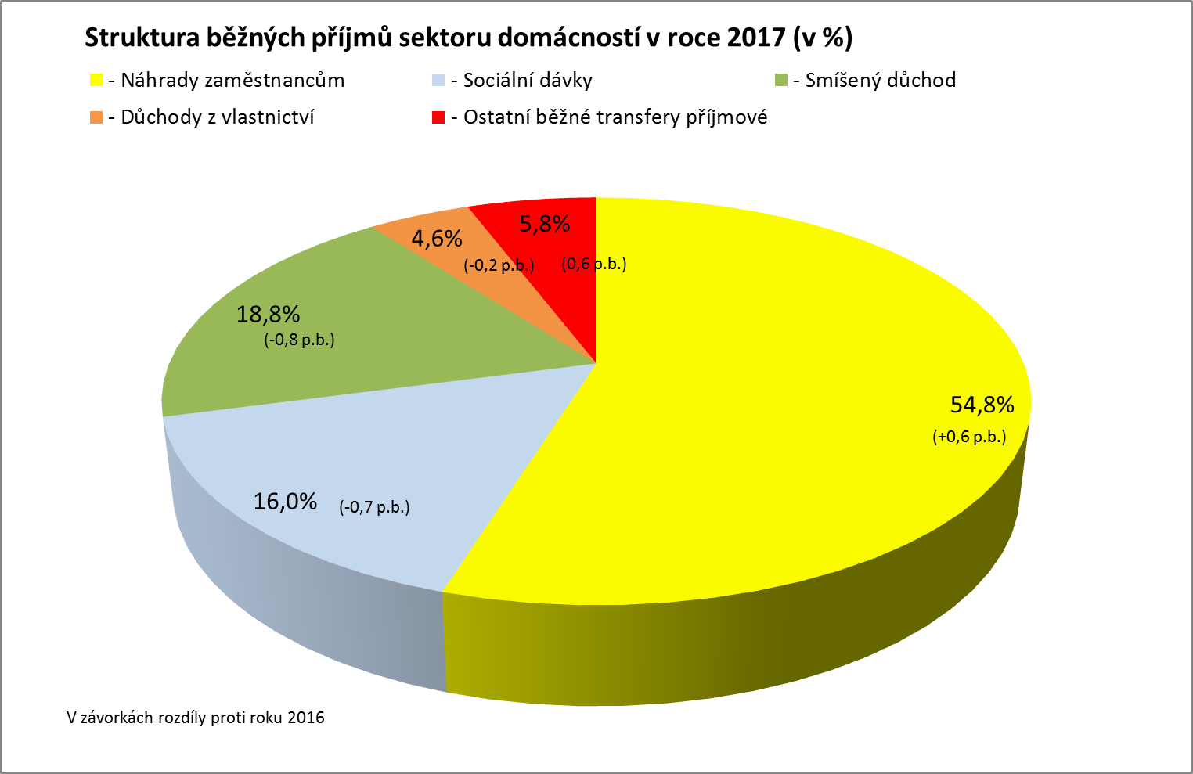

Zpracováno z předběžných údajů ČSÚ

Graf č. 2
 | Graf č. 2
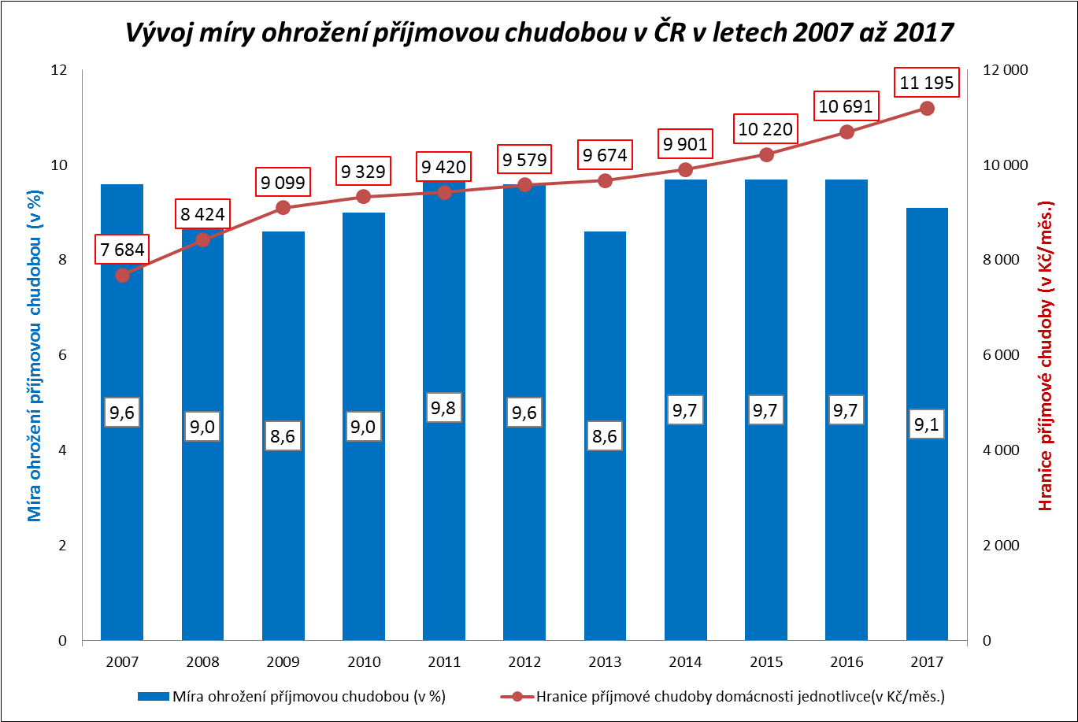

Zpracováno z údajů ČSÚ

Graf č. 3
 | Graf č. 3
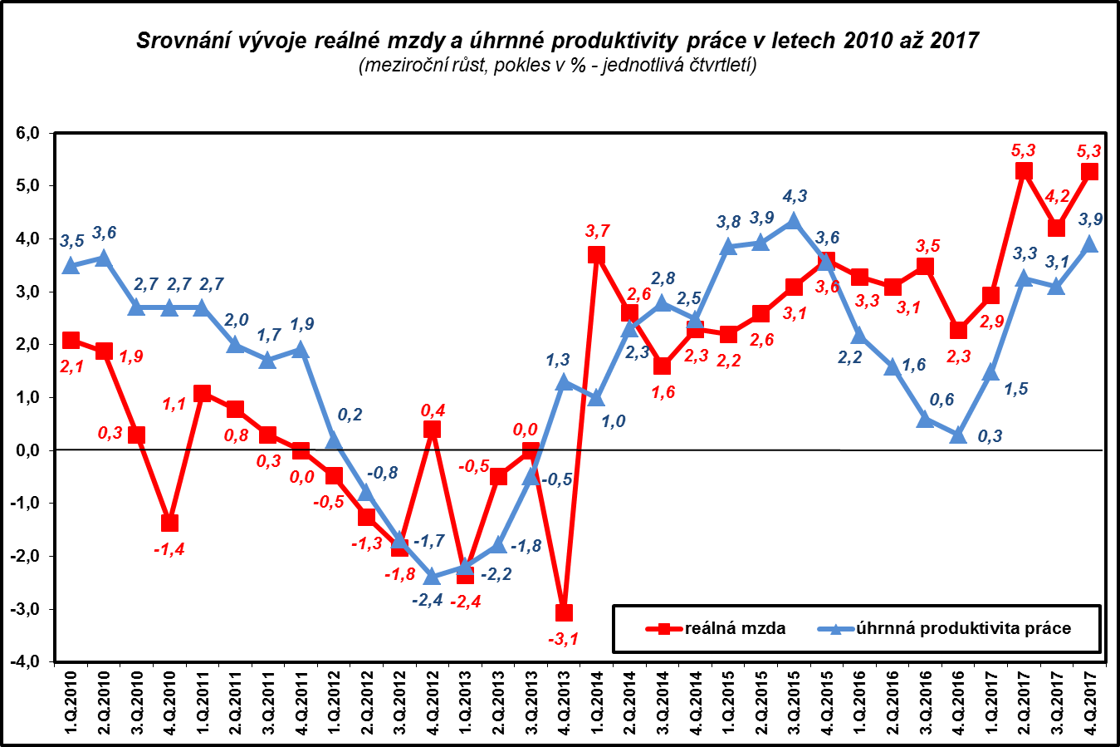

Zpracováno z údajů ČSÚ

Graf č. 4
 | Graf č. 4

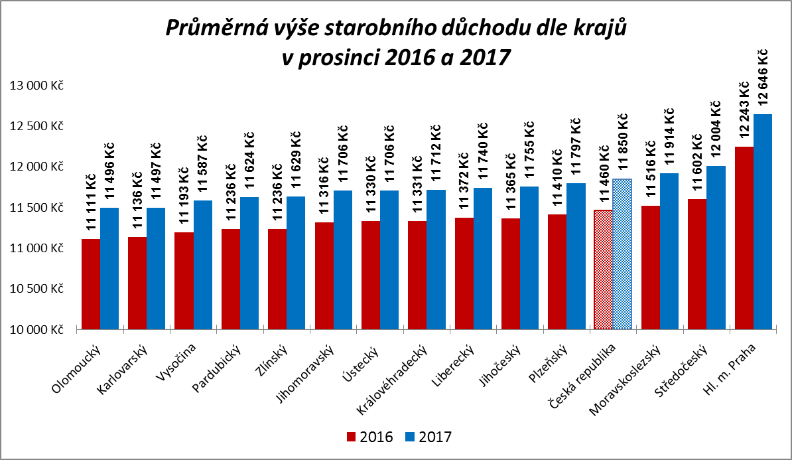

Zpracováno z údajů ČSSZ

Graf č. 5
 | Graf č. 5
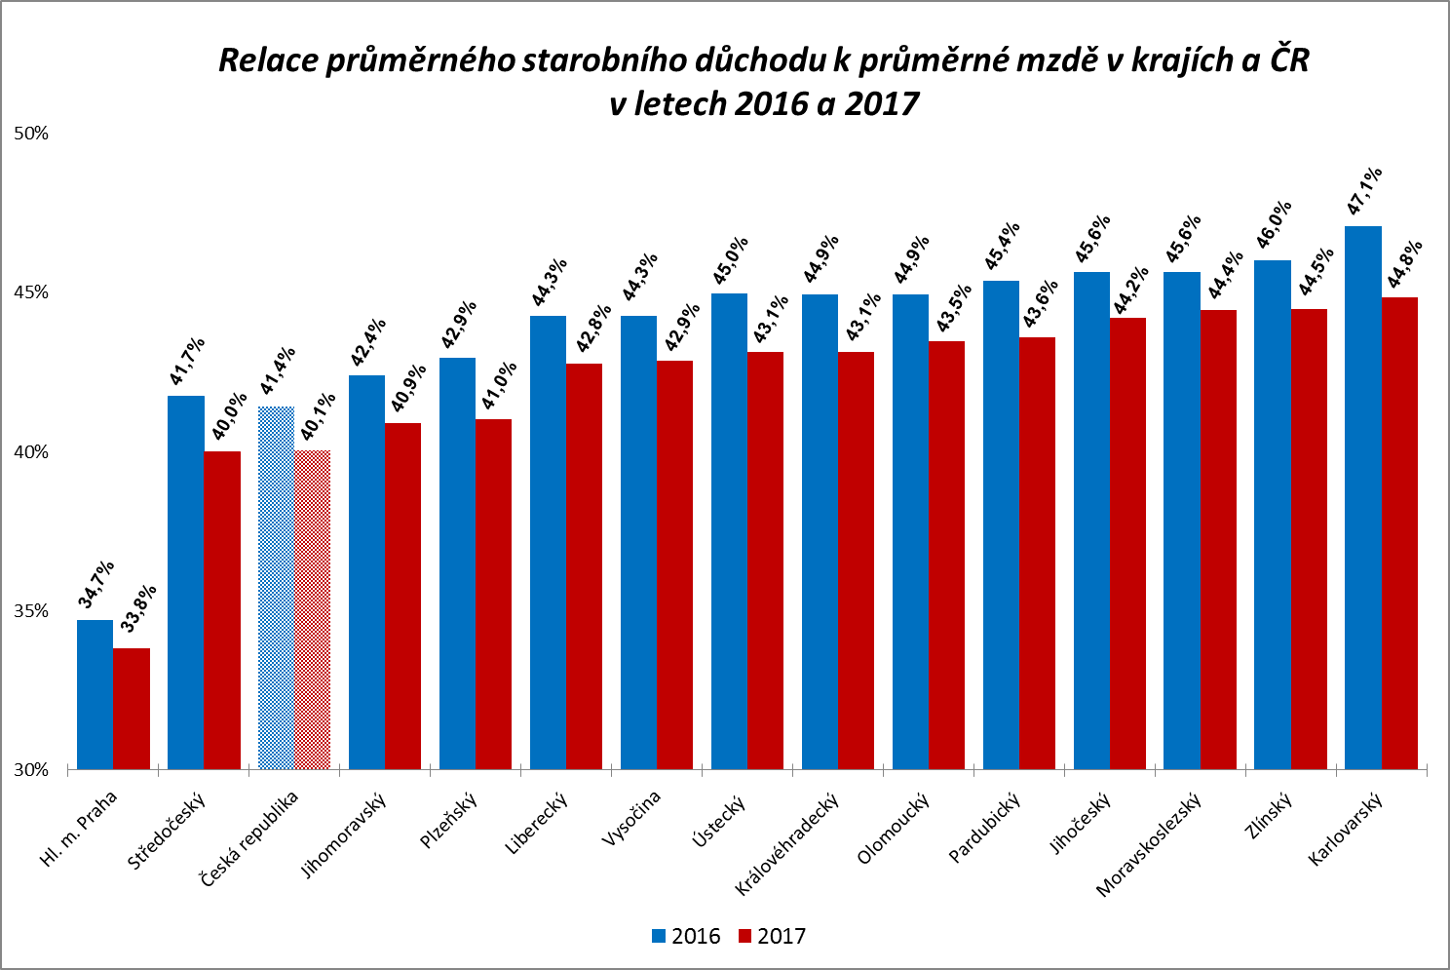

Zpracováno z údajů ČSSZ

Graf
Podíl zaměstnanců v intervalech průměrného měsíčního výdělku v letech 2010-2017
 | Rok 2010 | Rok 2011 | Rok 2012 | Rok 2013 | Rok 2014 | Rok 2015 | Rok 2016 | Rok 2017
do 8 000 | 0.7 | 0.6 | 0.2 | 0.1 | 0.1 | 0.1 | 0.0 | 0.0
8 001 - 10 000 | 5.2 | 4.6 | 4.9 | 4.4 | 3.9 | 2.8 | 1.1 | 0.1
10 001 - 12 000 | 6.0 | 5.9 | 5.9 | 6.1 | 6.1 | 6.2 | 5.4 | 3.8
12 001 - 14 000 | 6.8 | 6.5 | 6.2 | 6.2 | 5.9 | 5.8 | 5.7 | 5.8
14 001 - 16 000 | 7.8 | 7.5 | 7.3 | 7.3 | 6.9 | 6.4 | 5.6 | 5.1
16 001 - 18 000 | 8.3 | 8.1 | 8.2 | 8.0 | 7.5 | 6.7 | 6.1 | 5.4
18 001 -20 000 | 9.1 | 8.6 | 8.4 | 8.2 | 8.1 | 7.5 | 7.1 | 5.9
20 001 - 22 000 | 8.9 | 9.0 | 8.7 | 8.6 | 8.0 | 7.6 | 7.4 | 6.8
22 001 - 24 000 | 8.1 | 8.1 | 8.3 | 8.2 | 8.1 | 7.8 | 7.7 | 6.7
24 001 - 26 000 | 7.2 | 7.3 | 7.3 | 7.4 | 7.6 | 7.5 | 7.8 | 7.3
26 001 - 28 000 | 5.8 | 6.2 | 6.1 | 6.2 | 6.4 | 6.7 | 7.1 | 7.2
28 001 - 30 000 | 4.6 | 4.8 | 4.8 | 4.9 | 5.3 | 5.7 | 6.3 | 6.7
30 001 - 32 000 | 3.7 | 3.9 | 3.9 | 4.0 | 4.3 | 4.7 | 5.2 | 6.0
32 001 -34 000 | 2.7 | 2.9 | 3.1 | 3.2 | 3.5 | 3.7 | 4.2 | 5.0
34 001 - 36 000 | 2.3 | 2.3 | 2.5 | 2.5 | 2.7 | 3.2 | 3.6 | 4.2
36 001 - 38 000 | 1.8 | 1.9 | 2.0 | 2.0 | 2.2 | 2.6 | 2.9 | 3.4
38 001 - 40 000 | 1.5 | 1.6 | 1.6 | 1.6 | 1.8 | 2.1 | 2.3 | 2.9
40 001 - 42 000 | 1.2 | 1.3 | 1.3 | 1.4 | 1.5 | 1.7 | 1.9 | 2.4
42 001 - 44 000 | 1.1 | 1.1 | 1.1 | 1.1 | 1.2 | 1.4 | 1.6 | 2.0
44 001 - 46 000 | 0.9 | 0.9 | 0.9 | 1.0 | 1.0 | 1.2 | 1.3 | 1.7
46 001 - 48 000 | 0.7 | 0.8 | 0.8 | 0.8 | 0.8 | 1.0 | 1.1 | 1.4
48 001 - 50 000 | 0.6 | 0.7 | 0.6 | 0.7 | 0.7 | 0.8 | 0.9 | 1.2
50 001 - 54 000 | 1.0 | 1.1 | 1.0 | 1.1 | 1.1 | 1.3 | 1.4 | 1.8
54 001 - 58 000 | 0.7 | 0.7 | 0.8 | 0.8 | 0.8 | 1.0 | 1.1 | 1.4
58 001 - 62 000 | 0.5 | 0.5 | 0.6 | 0.6 | 0.7 | 0.8 | 0.8 | 1.0
62 001 - 66 000 | 0.4 | 0.4 | 0.5 | 0.5 | 0.5 | 0.6 | 0.6 | 0.8
66 001 - 70 000 | 0.3 | 0.4 | 0.4 | 0.4 | 0.4 | 0.5 | 0.5 | 0.6
70 001 - 74 000 | 0.3 | 0.3 | 0.3 | 0.3 | 0.4 | 0.4 | 0.4 | 0.5
74 001 - 78 000 | 0.2 | 0.2 | 0.3 | 0.3 | 0.3 | 0.3 | 0.3 | 0.4
78 001 - 82 000 | 0.2 | 0.2 | 0.2 | 0.2 | 0.2 | 0.3 | 0.3 | 0.4
82 001 - 86 000 | 0.2 | 0.2 | 0.2 | 0.2 | 0.2 | 0.2 | 0.2 | 0.3
86 001 - 90 000 | 0.1 | 0.1 | 0.2 | 0.2 | 0.2 | 0.2 | 0.2 | 0.2
nad 90 001 | 1.1 | 1.2 | 1.4 | 1.4 | 1.4 | 1.5 | 1.7 | 1.9
Intervaly PV_H | Rok 2010 | Rok 2011 | Rok 2012 | Rok 2013 | Rok 2014 | Rok 2015 | Rok 2016 | Rok 2017
do 8 000 | 0.7 | 0.6 | 0.2 | 0.1 | 0.1 | 0.1 | 0.0 | 0.0
8 001 - 10 000 | 5.2 | 4.6 | 4.9 | 4.4 | 3.9 | 2.8 | 1.1 | 0.1
10 001 - 12 000 | 6.0 | 5.9 | 5.9 | 6.1 | 6.1 | 6.2 | 5.4 | 3.8
12 001 - 14 000 | 6.8 | 6.5 | 6.2 | 6.2 | 5.9 | 5.8 | 5.7 | 5.8
14 001 - 16 000 | 7.8 | 7.5 | 7.3 | 7.3 | 6.9 | 6.4 | 5.6 | 5.1
16 001 - 18 000 | 8.3 | 8.1 | 8.2 | 8.0 | 7.5 | 6.7 | 6.1 | 5.4
18 001 -20 000 | 9.1 | 8.6 | 8.4 | 8.2 | 8.1 | 7.5 | 7.1 | 5.9
20 001 - 22 000 | 8.9 | 9.0 | 8.7 | 8.6 | 8.0 | 7.6 | 7.4 | 6.8
22 001 - 24 000 | 8.1 | 8.1 | 8.3 | 8.2 | 8.1 | 7.8 | 7.7 | 6.7
24 001 - 26 000 | 7.2 | 7.3 | 7.3 | 7.4 | 7.6 | 7.5 | 7.8 | 7.3
26 001 - 28 000 | 5.8 | 6.2 | 6.1 | 6.2 | 6.4 | 6.7 | 7.1 | 7.2
28 001 - 30 000 | 4.6 | 4.8 | 4.8 | 4.9 | 5.3 | 5.7 | 6.3 | 6.7
30 001 - 32 000 | 3.7 | 3.9 | 3.9 | 4.0 | 4.3 | 4.7 | 5.2 | 6.0
32 001 -34 000 | 2.7 | 2.9 | 3.1 | 3.2 | 3.5 | 3.7 | 4.2 | 5.0
34 001 - 36 000 | 2.3 | 2.3 | 2.5 | 2.5 | 2.7 | 3.2 | 3.6 | 4.2
36 001 - 38 000 | 1.8 | 1.9 | 2.0 | 2.0 | 2.2 | 2.6 | 2.9 | 3.4
38 001 - 40 000 | 1.5 | 1.6 | 1.6 | 1.6 | 1.8 | 2.1 | 2.3 | 2.9
40 001 - 42 000 | 1.2 | 1.3 | 1.3 | 1.4 | 1.5 | 1.7 | 1.9 | 2.4
42 001 - 44 000 | 1.1 | 1.1 | 1.1 | 1.1 | 1.2 | 1.4 | 1.6 | 2.0
44 001 - 46 000 | 0.9 | 0.9 | 0.9 | 1.0 | 1.0 | 1.2 | 1.3 | 1.7
46 001 - 48 000 | 0.7 | 0.8 | 0.8 | 0.8 | 0.8 | 1.0 | 1.1 | 1.4
48 001 - 50 000 | 0.6 | 0.7 | 0.6 | 0.7 | 0.7 | 0.8 | 0.9 | 1.2
50 001 - 54 000 | 1.0 | 1.1 | 1.0 | 1.1 | 1.1 | 1.3 | 1.4 | 1.8
54 001 - 58 000 | 0.7 | 0.7 | 0.8 | 0.8 | 0.8 | 1.0 | 1.1 | 1.4
58 001 - 62 000 | 0.5 | 0.5 | 0.6 | 0.6 | 0.7 | 0.8 | 0.8 | 1.0
62 001 - 66 000 | 0.4 | 0.4 | 0.5 | 0.5 | 0.5 | 0.6 | 0.6 | 0.8
66 001 - 70 000 | 0.3 | 0.4 | 0.4 | 0.4 | 0.4 | 0.5 | 0.5 | 0.6
70 001 - 74 000 | 0.3 | 0.3 | 0.3 | 0.3 | 0.4 | 0.4 | 0.4 | 0.5
74 001 - 78 000 | 0.2 | 0.2 | 0.3 | 0.3 | 0.3 | 0.3 | 0.3 | 0.4
78 001 - 82 000 | 0.2 | 0.2 | 0.2 | 0.2 | 0.2 | 0.3 | 0.3 | 0.4
82 001 - 86 000 | 0.2 | 0.2 | 0.2 | 0.2 | 0.2 | 0.2 | 0.2 | 0.3
86 001 - 90 000 | 0.1 | 0.1 | 0.2 | 0.2 | 0.2 | 0.2 | 0.2 | 0.2
nad 90 001 | 1.1 | 1.2 | 1.4 | 1.4 | 1.4 | 1.5 | 1.7 | 1.9

CR-M7.1z
ISPV - speciální výstupy |  | Rok 2017 |  |  |  |  | CR-M7.1z

Hrubá měsíční mzda podle kategorií zaměstnání

kategorie zaměstnání | počet zaměstnanců | diferenciace |  |  |  |  | průměr
 |  | 1. decil | 1. kvartil | medián | 3. kvartil | 9. decil | hodnota
 | tis. osob | Kč/měs | Kč/měs | Kč/měs | Kč/měs | Kč/měs | Kč/měs

D Manuální pracovníci | 1,733.7 | 12,999 | 16,661 | 22,497 | 28,871 | 35,657 | 23,721
T Nemanuální pracovníci | 1,957.1 | 17,298 | 24,069 | 31,454 | 42,438 | 60,517 | 37,670
Neuvedeno | 2.4 | 11,000 | 12,878 | 13,088 | 20,859 | 26,132 | 17,383
CELKEM | 3,693.2 | 14,106 | 19,674 | 26,843 | 35,550 | 48,718 | 31,109

Relace (%) D/T |  | 75.1 | 69.2 | 71.5 | 68.0 | 58.9 | 63.0

manuální pracovníci - zaměstnanci s převážně manuálním charakterem práce (hlavní třída 4-9)
nemanuální pracovníci - zaměstnanci s převážně nemanuálním charakterem práce (hlavní třída 1-5)

